상품제안서
슬림메쉬백 여행용세트 통합 | 상품코드: S40731

 |  |  |  |  |  |  | 02-713-8555 | www.synergygift.co.kr
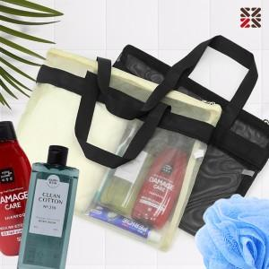

【상세/제작정보】

【인쇄/포장옵션】 | 실크 / 포장불가능

【공급단가】 | 수량 | 30~ | 100~ | 500~ | 1,000~ | 2,000~
*VAT별도 | VIP1 | 12,470원 | 12,170원 | 11,380원 | 11,180원 | 10,980원
 | VIP2 | 14,740원 | 14,390원 | 13,450원 | 13,220원 | 12,980원
 | VIP3 | 15,120원 | 14,760원 | 13,800원 | 13,560원 | 13,320원

【상품 URL】 | https://www.synergygift.co.kr:443/src/goods_detail.php?gdno=40731

